상품제안서
파이롯트 프레라 이로아이 만년필 (EF/F/CM촉) | 상품코드: S26893

 |  |  |  |  |  |  | 02-713-8555 | www.synergygift.co.kr
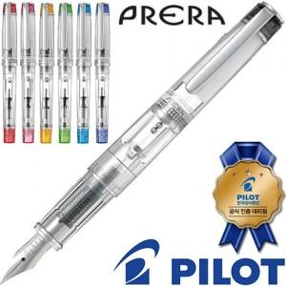

【상세/제작정보】

【인쇄/포장옵션】 | 실크 / 별도문의

【공급단가】 | 수량 | 20~ | 100~ | 300~ | 500~ | 1,000~
*VAT별도 | 단가 | 33,980원 | 33,450원 | 32,670원 | 31,360원 | 30,060원

【상품 URL】 | https://www.synergygift.co.kr:443/src/goods_detail.php?gdno=26893

